Hoja1
2024-01-17

LA PAZ 28 - HAEDO 4460-2005
BUENOS AIRES luquearti@gmail.com
____________________________________________________________________________________
"BISAGRA”
"MUNICION"

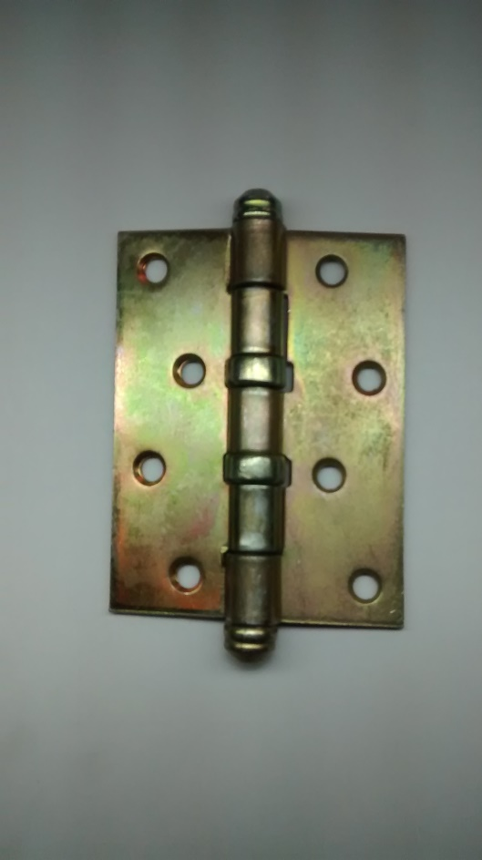

COD. | DESCRIPCION | PRECIO
BMH-100 | Bisagra t/MUNICION 100 x 37 pul. Herrero | $ 671.71
BMC-101 | Bisagra t/MUNICION 100 x 75 zinc. Carpintero | $ 737.14
BMH-102 | Bisagra t/MUNICION 100 x 44 pul. Herrero | $ 548.88

